Docker常用概念说明
1，Docker的简介：
Docker是一个开源的引擎，可以轻松的为任何应用创建一个轻量级的、可移植的、自给自足的容器。开发者在笔记本上编译测试通过的容器可以批量地在生产环境中部署，包括VMs（虚拟机）、bare metal、OpenStack 集群和其他的基础应用平台。
Docker通常用于如下场景：
web应用的自动化打包和发布；
自动化测试和持续集成、发布；
在服务型环境中部署和调整数据库或其他的后台应用；
从头编译或者扩展现有的OpenShift或Cloud Foundry平台来搭建自己的PaaS环境。
官方文档地址：https://docs.docker.com
※官方文档写得非常棒，强烈推荐有英语阅读能力的同学自己去读一下。

2，Docker的基本结构

基于镜像运行的容器
可爱的程序员
 |  |  |  | 数据共享到主机硬盘

应用服务
Docker Volumn
因为容器是每次关闭的时候都还原成初始状态的，所以需要保存的数据全部以volumn的形式共享保存到容器以外

 |  |  | 运行镜像 |  | 下载镜像，或者基于下载的镜像定制自己的镜像
 | 输入命令 |  | 产生容器
Docker registry网站
可以在这里下载别人制作好的镜像和基础镜像，也可以上传自己制作的镜像

Docker客户端
Docker引擎
Docker镜像文件
 |  | 命令交互

实体机/虚拟机（通常是Linux）

3，基本结构的介绍：

a.Docker守护进程
 | Docker守护进程运行在一台主机上。用户并不直接和守护进程进行交互，而是通过 Docker 客户端间接和其通信。

b.Docker客户端
 | Docker客户端，实际上是docker的二进制程序，是主要的用户与 Docker 交互方式。它接收用户指令并且与背后的 Docker 守护进程通信，如此来回往复。

c.Docker镜像(image)
 | Docker 镜像是 Docker 容器运行时的只读模板，每一个镜像由一系列的层 (layers) 组成。Docker 使用 UnionFS 来将这些层联合到单独的镜像中。
 | UnionFS 允许独立文件系统中的文件和文件夹(称之为分支)被透明覆盖，形成一个单独连贯的文件系统。正因为有了这些层的存在，Docker 是如此的轻量。
 | 当你改变了一个 Docker 镜像，比如升级到某个程序到新的版本，一个新的层会被创建。因此，不用替换整个原先的镜像或者重新建立(在使用虚拟机的时候你可能会这么做)，
 | 只是一个新 的层被添加或升级了。现在你不用重新发布整个镜像，只需要升级，层使得分发 Docker 镜像变得简单和快速。

d.Docker仓库(registry)
 | Docker 仓库用来保存镜像，可以理解为代码控制中的代码仓库。同样的，Docker 仓库也有公有和私有的概念。公有的 Docker 仓库名字是 Docker Hub。Docker Hub
 | 提供了庞大的镜像集合供使用。这些镜像可以是自己创建，或者在别人的镜像基础上创建。Docker 仓库是 Docker 的分发部分。

e.Docker容器(container)
 | Docker 容器和文件夹很类似，一个Docker容器包含了所有的某个应用运行所需要的环境。每一个 Docker 容器都是从 Docker 镜像创建的。
 | Docker 容器可以运行、开始、停止、移动和删除。每一个 Docker 容器都是独立和安全的应用平台，Docker 容器是 Docker 的运行部分。

f.Docker虚拟机(docker machine)
 | 这是Docker引擎以外的另外的产品，基于oracle的virtualbox，用于创建带有docker引擎的虚拟机，也可以使用普通虚拟机。非必须。

制作镜像并运行容器
这里照搬了官网上一个简单的教程（中文注释是我自己翻译的）

1，自己制作编译镜像文件的源文件Dockerfile（默认使用Dockerfile这个名字）
在硬盘的目录里面创建一个文件夹，在文件夹中创建一个名为Dockerfile的文件，并书写以下内容
关于Dockerfile书写中的常用指令，可以参考这里: |  | 参考sheet

# Use an official Python runtime as a parent image
# 1.使用python的官方镜像作为一个父镜像
FROM python:2.7-slim
# Set the working directory to /app
# 2.设置镜像中默认的工作目录
# （也就是把文件放到这个目录里面之后就可以当成path里面的东西来访问了）
WORKDIR /app
# Copy the current directory contents into the container at /app
# 3.复制当前host主机操作的工作目录里面的所有东西（除了Dockerfile）到镜像的/app文件夹中去
ADD . /app
# Install any needed packages specified in requirements.txt
# 4.执行安装命令（pip是python的安装工具），安装requirements.txt里面列出的所有东西
RUN pip install -r requirements.txt
# Make port 80 available to the world outside this container
# 5.运行时，导出容器的80端口，允许外界访问
EXPOSE 80
# Define environment variable
# 6.定义一个环境变量，变量名叫NAME，变量值是World
ENV NAME World
# Run app.py when the container launches
# 7.执行python命令，执行app.py文件里面的源码
CMD ["python", "app.py"]

2，上面Dockerfile文件中的第4步提到了要安装requirements.txt文件中的内容。
 | 在Dockerfile文件所在目录中创建requirements.txt文件，并书写以下内容（是不是超简单？）

Flask
Redis

3，上面Dockerfile文件中的第7步，要运行app.py文件，同样我们在Dockerfile文件所在目录中创建app.py文件，并书写以下源码
 | 这是一个简单的python web服务

from flask import Flask
from redis import Redis, RedisError
import os
import socket
# Connect to Redis
redis = Redis(host="redis", db=0, socket_connect_timeout=2, socket_timeout=2)
app = Flask(__name__)
@app.route("/")
def hello():
try:
visits = redis.incr("counter")
except RedisError:
visits = "<i>cannot connect to Redis, counter disabled</i>"
html = "<h3>Hello {name}!</h3>" \
"<b>Hostname:</b> {hostname}<br/>" \
"<b>Visits:</b> {visits}"
return html.format(name=os.getenv("NAME", "world"), hostname=socket.gethostname(), visits=visits)
if __name__ == "__main__":
app.run(host='0.0.0.0', port=80)

4，生成镜像，cd到Dockerfile文件所在目录中，然后执行以下命令生成一个名为friendlyhello的镜像

 | docker build -t friendlyhello .
 | 注意上面的点号不能少，如果没有权限的话就加上sudo
 | Docker的常用命令可以参考这里： | 参考sheet

5，执行命令运行一个容器来加载镜像，同时把容器的80端口映射到host主机的4000端口，以供外界访问。

 | docker run -p 4000:80 friendlyhello

6，验证容器是否运行成功，在浏览器里面输入地址http://localhost:4000，可以看到以下界面

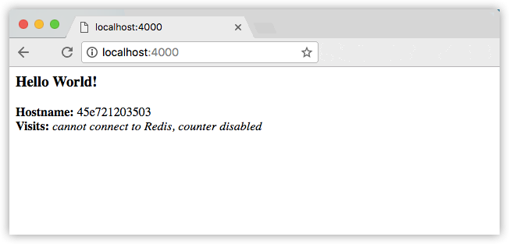

7，简单的镜像制作以及运行容器就成功了，是不是很简单？

建立集群
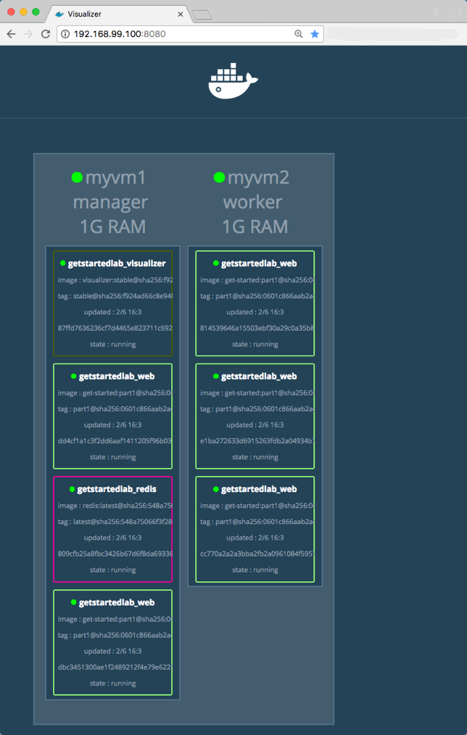
在docker中，集群被称为swarm，有一个作为manager的host主机，有若干作为cluster的host主机，
manager如果down掉的话，则会使用一个cluster作为新的manager（此处我没有验证过）

下面介绍一个集群的用法：
1，新建一个docker-compose.yml，书写内容如下（关于yml文件的格式请自行百度查阅，其实不查阅也能看得懂）：

# 这个version是compose文件语法的版本，如果安装最新的docker，此处一定要用3
version: "3"
# 定义集群中的服务
services:
# 服务名是web
web:
# replace username/repo:tag with your name and image details
# 服务所基于的镜像，冒号后面的是版本号，latest就是最新的版本
image: friendlyhello:latest
# 发布相关的定义
deploy:
# 定义5个容器来运行friendlyhello镜像，并在这5个容器中进行负载均衡
replicas: 5
# 定义资源限制
resources:
# 定义了CPU和内存的使用限制
limits:
cpus: "0.1"
memory: 50M
# 重启策略
restart_policy:
condition: on-failure
# 端口映射关系
ports:
- "80:80"
# 名为web的服务要使用一个名为webnet的网络（这些网络都是docker虚拟出来的，可以
# 认为同名的网 络在同一个局域网内可以互相访问对方导出(expose)的端口）
networks:
- webnet
# 定义swarm要使用的网络
networks:
# 只定义了一个名为webnet的网络
webnet:

2，准备两个装有docker的host主机（互相之间网络是通的），一个作为manager，一个作为cluster
在manager上运行以下命令初始化swarm
 | docker swarm init

3，运行以下命令启动我们定义的集群
 | docker stack deploy -c docker-compose.yml getstartedlab
 | getstartedlab是集群服务的名称

4，运行以下命令可以看到getstartedlab的运行情况
 | docker stack ps getstartedlab

5，如果要修改集群服务参数，就修改docker-compose.yml文件，并重新运行第3步的命令即可

6，运行以下命令查看加入swarm的令牌
 | docker swarm join-token

7，此时cluster要加入swarm，在cluster机器上运行以下命令

 | docker swarm join \
 | --token <token> \
 | <ip>:<port>

 | 其中的<token>就是第6步中输出的令牌，<ip>和<port>就是manager的地址，第6步的命令的运行结果中也会输出

8，cluster加入swarm之后，再运行以下的查看集群服务状态的命令查看，可以知道运行的5个容器中，有一部分被分到cluster机器中去了。
 | docker stack ps getstartedlab

9，在manager主机上访问http://localhost，可以看到容器已经生效。

10，如果要加入管理用的容器，或者redis内存数据库这种只在manager机器上运行的容器，则在第1步做的docker-compose.yml文件后面红色字体的内容，形成以下的文件

# 这个version是compose文件语法的版本，如果安装最新的docker，此处一定要用3
version: "3"
# 定义集群中的服务
services:
# 服务名是web
web:
# replace username/repo:tag with your name and image details
# 服务所基于的镜像，冒号后面的是版本号，latest就是最新的版本
image: friendlyhello:latest
# 发布相关的定义
deploy:
# 定义5个容器来运行friendlyhello镜像，并在这5个容器中进行负载均衡
replicas: 5
# 定义资源限制
resources:
# 定义了CPU和内存的使用限制
limits:
cpus: "0.1"
memory: 50M
# 重启策略
restart_policy:
condition: on-failure
# 端口映射关系
ports:
- "80:80"
# 名为web的服务要使用一个名为webnet的网络（这些网络都是docker虚拟出来的，可以
# 认为同名的网 络在同一个局域网内可以互相访问对方导出(expose)的端口）
networks:
- webnet
# 定义一个名为visulizer的服务，和web同级，这是docker的管理swarm的镜像
visualizer:
image: dockersamples/visualizer:stable
ports:
- "8080:8080"
# 指定挂载的数据文件夹
volumes:
- "/var/run/docker.sock:/var/run/docker.sock"
# 发布相关的定义
deploy:
# 重点来了，定义发布的地方，只在manager上发布
placement:
constraints: [node.role == manager]
# 网络和web一样，使用名为webnet的服务
networks:
- webnet
# 定义一个名为redis的服务，下面的配置基本上与visualizer一样了
redis:
image: redis
ports:
- "6379:6379"
volumes:
- ./data:/data
deploy:
placement:
constraints: [node.role == manager]
networks:
- webnet
# 定义swarm要使用的网络
networks:
# 只定义了一个名为webnet的网络
webnet:

11，在manager上，访问以下链接http://localhost:8080，则可以访问如下图所示的swarm管理页面

Docker+springboot+mysql
一，简单的springboot相关

 | 1，编写简单的springboot工程，源码是下面的压缩包。

 | 2，在maven已经安装的前提下，解压工程，然后在命令行中，CD到工程目录，然后执行mvn clean package命令打包。



 | 3，因为工程下面的pom.xml里面有定义springboot的一个maven插件，运行上面的命令之后，会把所有引用的maven包，源码编译后结果，配置文件，全部打包成一个fat jar，也就是说整个web项目的就只有一个jar包，
 | 没有tomcat，也没有配置文件，只有一个比较大的jar包！

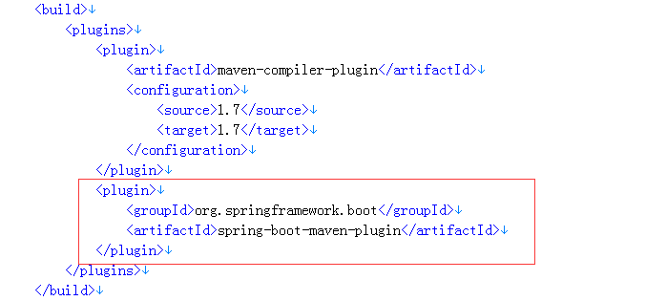

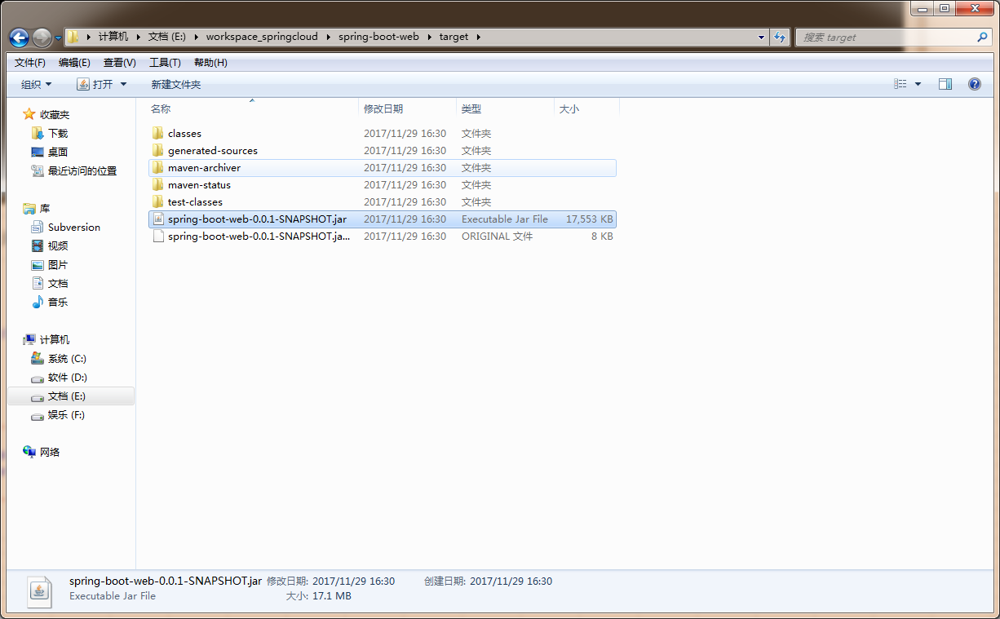

 | 4，把jar包上传到安装docker的机器上，可以是本机windows系统，也可以是虚拟机。

 | 5，附录：工程下面的唯一一个配置文件里的内容及说明

# 工程名（普通的springboot项目中暂时没用）
spring.application.name=boot-web
# web服务的端口
server.port=8002
# 这只是一个简单的配置参数
server.tag=this is a tag
# 下面两行是日志的等级
logging.level.root=DEBUG
logging.level.org.springframework.web=DEBUG
# 日志文件的所在地址
logging.file=/var/log/boot-web.log
# 输出到控制台的日志的格式
logging.pattern.console=%d{yyyy/MM/dd-HH:mm:ss} [%thread] %-5level %logger- %msg%n
# 输出到日志文件的日志的格式
logging.pattern.file=%d{yyyy/MM/dd-HH\:mm} [%thread] %-5level %logger- %msg%n
# 数据库的地址
spring.datasource.url=jdbc:mysql://mysql-host:3306/test
# 数据库用户名
spring.datasource.username=root
# 数据库密码
spring.datasource.password=root
# 数据库驱动
spring.datasource.driver-class-name=com.mysql.jdbc.Driver

这两个路径保持一致

二，docker的镜像作成。

 | 1，docker的安装请参考【Docker的安装】Sheet
 |  | 点击参考

 | 2，springboot的Dockerfile的编写。
 |  | 编写语法参考
# 声明继承自一个安装了java1.8的父镜像（执行完这句话之后镜像里面就有java环境了）
FROM frolvlad/alpine-oraclejdk8:slim
# 把刚才的jar包加入镜像，并重命名为app.jar
ADD spring-boot-web-0.0.1-SNAPSHOT.jar app.jar
# 声明一个挂载区，路径为/var/log，这是日志输出的路径是配在工程下面的application.properties文件里面的
# 声明之后的挂载区可以配挂载到docker宿主机的硬盘上，已实现日志的持久化（容器关闭之后容器内的数据都会被删掉）
VOLUME /var/log
# 镜像入口，启动之后会执行的命令，即启动服务
ENTRYPOINT ["java","-jar","/app.jar"]

 | 3，mysql的Dockerfile的编写。

# 声明继承自一个安装了mysql5.6的父镜像（执行完这句话之后镜像里面就有mysql环境了）
from mysql:5.6
# 设置ROOT用户的密码是root
ENV MYSQL_ROOT_PASSWORD=root
# 添加自定义的mysql文件到镜像的/et/mysql/conf.d目录下面，这个目录下面的所有cnf文件都会被当成mysql的配置文件（可以有多个）
ADD config/custom.cnf /etc/mysql/conf.d/
# 添加初始化的SQL文到镜像的/docker-entrypoint-initdb.d目录下面，这个目录下面的sql文都会在数据库初始化的时候被执行（可以有多个）
ADD db_init.sql /docker-entrypoint-initdb.d/
# 默认的数据存储目录是/var/lib/mysql，这个目录由于父镜像已经声明为挂载区了，所以就不和声明了。

 |  | 这是mysql数据库的配置文件custom.cnf文件的内容，主要是加了编码为utf8，和事务隔离机制，其它的配置都是顺手写的，不重要。
[client]
default-character-set=utf8
[mysql]
default-character-set=utf8
[mysqld]
port=3306
transaction_isolation = REPEATABLE-READ
init_connect='SET collation_connection = utf8_unicode_ci'
init_connect='SET NAMES utf8'
character-set-server=utf8
collation-server=utf8_unicode_ci
skip-character-set-client-handshake

冒号后的端口和server.port一样

 |  | 这是初始化数据库的db_init.sql：

 | 4，springboot镜像作成：
 |  | 在有spring-boot-web-0.0.1-SNAPSHOT.jar的目录下面，存放第2步作成的Dockerfile，并执行以下命令：
 |  | sudo docker build -t boot-web ./
 |  | 会作成一个名为boot-web的镜像。
 |  | 我建立的目录是/home/nodcat/docker/boot-web

 | 5，mysql镜像作成：
 |  | 在有init_db.sql的目录下面，存放第3步作成的Dockerfile，并执行以下命令：
 |  | 在该目录下面，建立config文件夹，把custom.cnf文件放入config子文件夹。
 |  | 创建data文件夹
 |  | sudo docker build -t mysql-yjl ./
 |  | 会作成一个名为mysql-yjl的镜像。
 |  | 我建立的目录是/home/nodcat/docker/mysql-yjl

三，建立Docker集群
 | 1，编写docker-compose.yml文件

# yml文件的规范版本（一般都是3）
version: "3"
# 该集群中的服务定义
services:
# 第一个服务名字叫web，是springboot的服务
web:
# 该服务所基于的镜像
image: boot-web
# 发布相关
deploy:
# 启动两个容器（docker swarm会自动在这两个容器间做负载均衡）
replicas: 2
# 重启策略
restart_policy:
condition: on-failure
# 端口导出，将这两个容器的8002端口都映射到docker宿主机的8002端口，冒号前面是宿主机端口。
# 这个端口和applicatoin.properties里的server.port保持一致
ports:
- "8002:8002"
# 依赖于下面的第二个服务mysql，但是从启动顺序来看，好像并没有完全等到mysql的容器启动好了再启动web的
depends_on:
- mysql
# 定义web的网络
networks:
# 网络名称叫webnet，拥有同一个网络名称的服务容器会在同一个局域网内，并能互相访问
webnet:
# 被访问的别名，叫web-host，局域网内其它容器可以用web-host来访问
aliases:
- web-host
volumes:
# 链接挂载区到docker宿主机的/home/nodcat/docker/boot-web/log目录下
# 这个/var/log是application.propertie里定义的日志路径
- "/home/nodcat/docker/boot-web/log:/var/log"
# 第二个服务
mysql:
# 基于的镜像
image: mysql-yjl
# 发布
deploy:
restart_policy:
condition: on-failure
# 导出端口
ports:
- "3306:3306"
# 定义mysql的网络
networks:
# 命名别名，和application.properties里面的spring.datasource.url里的服务器名保持一致
webnet:
aliases:
- mysql-host
# 链接挂载区到docker宿主机的/home/nodcat/docker/mysql-yjl/data目录下
volumes:
# /var/lib/mysql是默认的数据存储目录
- "/home/nodcat/docker/mysql-yjl/data:/var/lib/mysql"
# 定义所有的网络
networks:
# 这里只有一个网络，名为webnet
webnet:

 |  |  |  | 0

 | 2，执行集群
 |  | sudo docker stack deploy -c docker-compose.yml boot-web
 |  | boot-web是集群名

 | 3，集群启动后用sudo docker ps查看运行的容器，一共有3个容器运行中

 | 4，验证集群

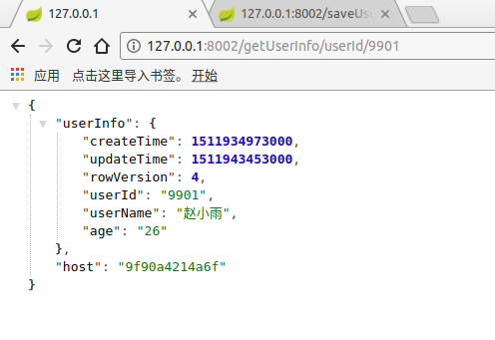
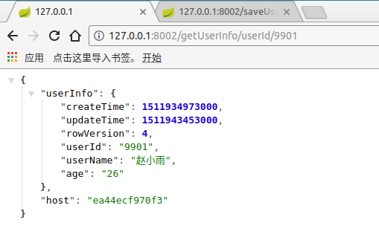

 |  |  | 两个host不同，说明进行了负载均衡
 |  |  | 有时候会因为网页缓存的原因，host名不会变，过一段时间看就好了。

